Oppgave 20
a) For at skytteren skal treffe alle blinkene på de fem første skuddene, må hvert skudd treffe.
P(treffer alle blinker)= |  | 0.328
Svar: Sannsynligheten for at skytteren treffer alle blinkene på de fem første skuddene er 0.328 (ca. 32,8 %).

b)For at skytteren må bruke minst en av de ekstra skuddene, må minst én av blinkene ikke treffes i løpet av de fem første skuddene.
P(må bruke ekstra skudd)=1- P(treffer alle blinker)= |  |  | 0.672
Svar: Sannsynligheten for at skytteren må bruke de 3 ekstra skuddene er 0.672(ca. 67,2 %).

c) For å finne sannsynligheten for at skytteren må bruke én strafferunde, må vi analysere hvordan skuddene treffer og bommer i ulike faser:
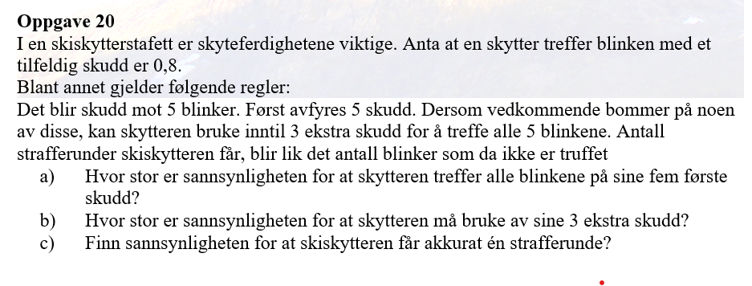
Treff på ordinære | Treff på ekstra | Sannsynlighet
4 | 0 | 0.0033
3 | 1 | 0.0197
2 | 2 | 0.0197

P(en strafferunde)= |  | 0.043

Svar: Sannsynligheten for at skytteren må gå én strafferunde er ca. 4,3%

